상품제안서
에코스마트수첩(주문제작형) | 상품코드: F05630

 |  |  |  |  |  |  | 02-412-0044 | www.easy1.co.kr
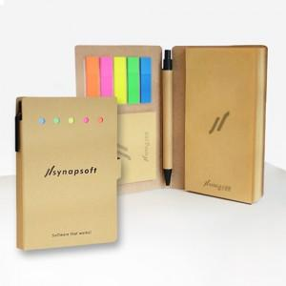

【상세/제작정보】 | 쓰고 붙이고 북마크로 사용하는 열심히 일하는 당신을 위한 수첩

【인쇄/포장옵션】 | 풀칼라 / OPP(비닐)

【공급단가】 | 수량 | 500~ | 1,000~ | 2,000~ | 3,000~ | 5,000~
*VAT별도 | 단가 | 2,090원 | 2,010원 | 1,930원 | 1,860원 | 1,810원

【상품 URL】 | https://dev.easy1.co.kr:443/src/goods_detail.php?gdno=5630

